Übersicht
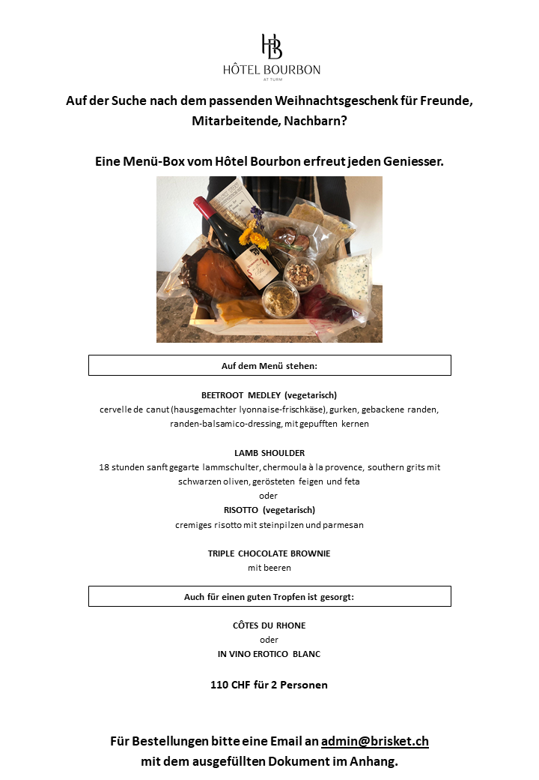
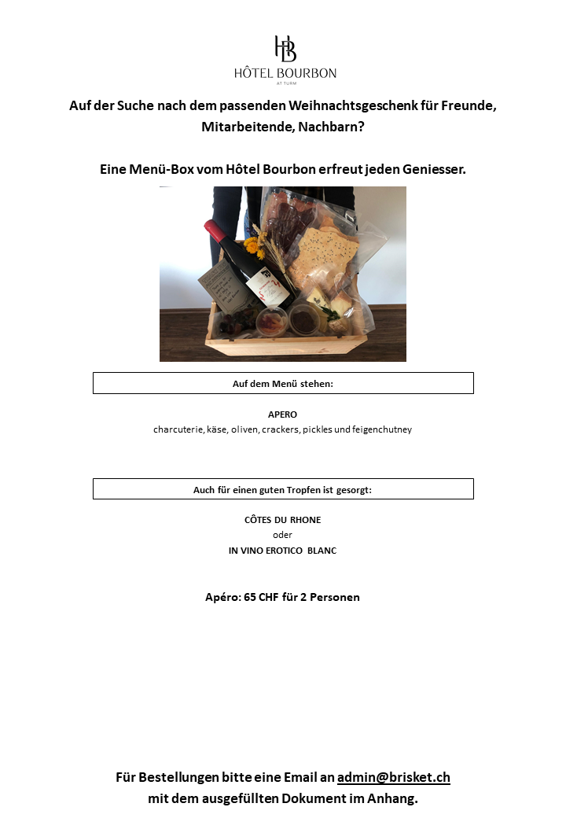

Bitte ausfüllen
Hinweis zum Ausfüllen des Dokuments:
- Gelbe Felder: Bitte manuell ausfüllen
- Grüne Felder: Bitte aus vorgeschlagenen Optionen im Feld auswählen

Zusammenfassung
0 | Apéro-Box für 2 | à 65 CHF | CHF -
0 | Dinner-Box für 2 | à 110 CHF | CHF -
 |  | Total | CHF -

Rechnungsadresse
Firmenname
Ansprechsperson
Strasse, Nr.
PLZ, Ort

Box | Wein | auszufüllen nur wenn "Apéro-Box" | auszufüllen nur wenn "Dinner-Box" | Lieferdatum | Name | Vorname | Strasse | Nr. | PLZ | Ort | Bemerkung

